상품제안서
[보랄] 대형 폴딩 카트 | 상품코드: F25652

 |  |  |  |  |  |  | 02-412-0044 | www.easy1.co.kr
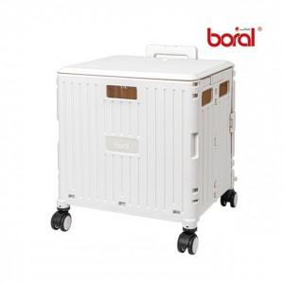

【상세/제작정보】

【인쇄/포장옵션】 | / 별도문의

【공급단가】 | 수량 | 20~ | 50~ | 100~ | 300~ | 500~
*VAT별도 | 단가 | 42,000원 | 41,300원 | 40,250원 | 39,540원 | 38,500원

【상품 URL】 | http://www.easy1.co.kr/src/goods_detail.php?gdno=25652

